2차년도 업무분장
연구목표 | 주요내용 | 심사위원 개선요구사항 | 개선 반영 내용 | RFP 정량 지표 사항 | 수행기관 | 예상 투입금액(만원)
부처별 재활운동 및 체육 중심 사업 현황 파악 | 장애인 재활운동 및 체육 서비스의 모태가 되는 중심사업 현황 조사 | 장애인, 재활운동, 인프라 파악, 관련운영지침 마련에 대한 내용이 보고서에 추가되어야 함 | 각 부처에서 진행되는 장애인 재활운동 및 체육 관련 서비스의 모태가 되는 사업의 이름, 개요, 예산 규모, 집행율, 주관부서, 담당자, 담당자 연락처 등을 파악함 |  | 엑서코웍 |  | 주관기관 |  |  | 참여기관
 |  | 장애인, 재활운동, 인프라 파악, 관련운영지침 마련에 대한 내용이 보고서에 추가되어야 함 | 주관부서 담당자 대상 장애인 재활운동 프로그램 게시글 작성 지침 마련(공문 등) |  | 엑서코웍 |  | 스포츠재활 | 인공지능 | 디지털보안 | 마케시안 | 엑서코웍 | 을지대병원
 |  | 치유의 숲 같은 경우에는 각 지역마다 실시한다. 이 부분을 한곳이 아닌 타 지역의 여러 홍보 채널들을 확인 할 필요가 있을 것으로 판단된다 | 산림청 프로그램 홍보채널 또는 정보제공 플랫폼 조사 진행(공평한숲연구소 협업) |  | 엑서코웍 |  | 2850 | 0 | 0 | 0 | 0 | 0
통합 관리 플랫폼 개선 | 통합 관리 플랫폼 사용성 개선 | 다양한 자료분석과 검토를 통하여 연계방안에 대한 전략적 고민과 기획이 진행되어야 하고 이를 실현하는 플랫폼을 구축하는 것이 중요함 | 플랫폼 기획 및 구축 보완 (아이콘과 같은 플랫폼 첫페이지에 리빙랩 소개 내용 포함) | O | 마케시안
 |  |  | 플랫폼 보안 기능 추가(마케시안과 협의 필요) |  | 디지털 보안
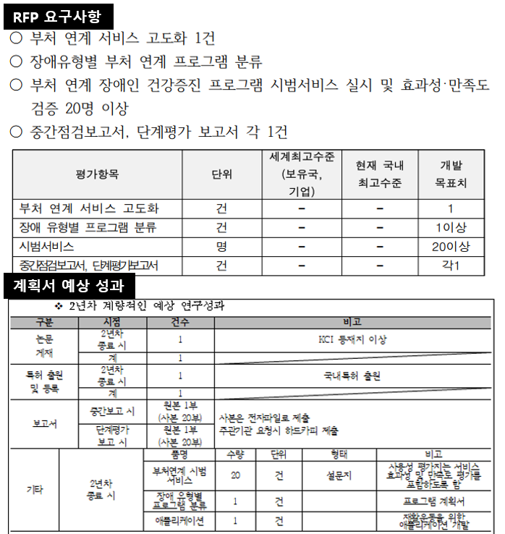
 |  | 연계 지원의 변경 사항을 체계적인 업데이트 방안 | 통합 관리 플랫폼 사용자를 중심으로 `실증적 평가`를 진행하여 의견을 수집함(플랫폼 UI 만족도) 플랫폼의 `접근성`, `성능`, `네비게이션`, `유지보수성`, `가독성`의 부분에서 평가를 진행하여 수집된 피드백 의견을 바탕으로 사용성 개선을 수행함 (주기적인 UI의 변경(색상, 배너이미지)을 통하여 사용자가 앱이 지속적으로 업데이트 되고 있다는 것을 느끼게 함. 또한, 콘텐츠 업데이트 방식 자동화를 통하여 지속적으로 새로운 컨텐츠가 추가될 수 있도록 플랫폼을 관리하는 것을 목표로 함) |  | 마케시안
 |  | 장애인에게 적정 자원 연계를 위해 맞춤형 서비스 제공 시스탬 및 매뉴얼 개발 | 처음 사용자 튜토리얼 기능 추가 (사용자 입장에서 마케시안에 튜토리얼 방식과 내용 피드백) |  | 인공지능S/W
 |  | 실제적으로 공급망과 연계가 잘 될 수 있게 해야 한다.(실제적인 담당자와 구체적인 대화가 이루어져야 할 것이다.) | 재활운동 관련 게시판 담당자에게 연락하여 크롤링 허용 유무 확인 |  | 인공지능S/W
 |  |  | 데이터 크롤링 등을 통하여 기관에서 진행하는 프로그램 정보수집, DB구축 (프로그램 신청기간, 진행기간, 프로그램 개요, 참여 조건, 담당자 연락처 등의 정보를 수집함) |  | 인공지능S/W
 |  |  | Sound To Text 기술 플랫폼 탑재(마케시안과 협의 필요) |  | 인공지능S/W
 |  |  | 국내특허 출원 1건 | O | 스포츠건강재활 | 300
다부처 시범 서비스 고도화 | 장애인 스마트 재활 및 체육 프로그램 개발위원회 네트워크 확대 | 관련 부처의 전문인력이나 전문가들로 구성되는 협의체 또는 자문단이 필요하다고 사료됨 | 다학제로 구성된 자문단 운영을 위한 전문가 활용 15회 및 지역사회 보건소 및 복지관 추가영입 실시 (청주시 4개소 복지관 및 장애인 체육관, 노인 복지관 등) |  | 스포츠건강재활 | 300
 | 부처 사업별 장애인 건강증진 연계 서비스 고도화 |  | 사용자 편의성 개선 ( 원클릭 조회 서비스, 플랫폼 UI 개선) |  | 마케시안
 |  | 서비스 시범 적용을 위한 case 대상자에게 향후 연계 프로그램에 관해 지속적인 피드백을 받아 문제점들을 계속 확인할 필요가 있을 것으로 판단된다. (실제 참여 대상자들을 대상자로 이 부분이 참여, 연계, 홍보로 이어질 수 있을 것이다) | 양방향 소통기능 제공(후기 남기기 기능) |  | 마케시안
 |  |  | 플랫폼 이용자의 활동 지수 기능(참여 여부 체크, 사용자 접속과 참여 횟수 체크, 평균 수치와 비교 분석) |  | 마케시안
 |  |  | 효용성 평가를 위한 데이터 수집( 회원 가입 시 프로그램 참여 수준과 가입 이후 프로그램 참여도 변화) |  | 마케시안
 | 신체활동 수준 평가를 위한 도구 탐색 및 개발 |  | 신체활동 수준 평가를 위한 도구 탐색(회원 가입 시 신체 능력 가늠할 수 있는 기본 설문조사. 예, 체력, PAR-Q, 보행 수준 등) |  | 엑서코웍
 |  |  | 장애 유형 중심 서비스 가입자 특성 분류를 위한 태깅 키워드 발굴(예, 뇌병변, 지체, 편마비, 하지마비…) |  | 을지대병원
 |  |  | 기능 수준 중심 서비스 가입자 특성 분류를 위한 태깅 키워드 보강(보행 가능 시 활동 가능한 프로그램 키워드 발굴) |  | 스포츠건강재활 | 50
 |  |  | 가입자 특성 분류 태깅과 크롤링 내용 매칭하여 프로그램 추천 및 알고리즘 개발 (이용자의 장애유형 또는 신체활동기능 태깅 내용 기반으로 게시판에 공지된 재활운동 및 체육 서비스를 추천) |  | 마케시안
 | 부처별 장애인 바우처 제도 연계 적용 |  | 크롤링 한 데이터가 바우처 대상 프로그램인지 화면 출력 (예, 전자바우처에서 크롤링 또는 게시글에 바우처 내용 포함되었을 경우) |  | 마케시안
장애유형별 재활운동 프로그램 개발 | 부처별 재활운동 프로그램, 생활체육, 산림환경 기반 서비스 연계 프로그램 개발 | 기존 부처간 서비스 연계 시 어느 범위까지 연계할 지를 규정하는게 좋을 듯 합니다 연계를 어떻게 잘 할 수 있을까를 좀더 구체적으로 제안을 해주셔야 할 것입니다. 다양한 자료분석과 검토를 통하여 연계방안에 대한 전략적 고민과 기획이 진행되어야 하고 이를 실현하는 플랫폼을 구축하는 것이 중요함 | 기존 인프라 기반 서비스 연계 프로그램 개발 (기존 부처 서비스 연계 프로그램은 기존에 존재하는 부처별 재활운동 및 체육 프로그램을 엮어참여자가 이용할 수 있도록 만든 프로그램을 의미함 예시 - 퇴원 후 지역사회 보건소를 통하여 ‘지역사회 중심 재활사업‘ 참여 → 문화체육 관광부에서 실시하는 ‘찾아가는 장애인 재활서비스’ 참여 → 산림청 ‘치유의 숲’ 프로그램 참여 ) | O | 스포츠건강재활 | 200
 |  |  | 과거 프로그램에 근거하여 장애유형별 재활운동 프로그램 추천 가이드(커리큘럼) 개발 | O | 스포츠건강재활 | 100
 | 스마트 헬스케어 재활운동 프로그램 개발 |  | 스마트폰 IMU센서 활용 재활운동 스마트폰 어플리케이션 개발 (기개발 애플리케이션 고도화, 대상자 맞춤형 관절 운동 프로그램 제공 가능. 센서 데이터를 수집하고 AI가 동작을 판별. 운동 시간 등을 기록해 원격으로 참여자 관리 가능) |  | 스포츠건강재활 | 500
 | 스마트 헬스케어 재활운동 프로그램 효과성·안전성 평가 | 개인이 아닌 그룹형으로 진행함으로써 얻을 수 있는 사회적 효과도 강조할 필요가 있음. | 스마트폰 이용 재활운동 프로그램 수집 데이터 선정 및 유효성, 안정성 평가 20 케이스 (체력, 관절가동성, 근력, 삶의질, 우울감 등 ) |  | 스포츠건강재활 | 500
다부처 사업별 연계 서비스 시범 적용 확대 실시 | 재활병원 퇴원환자 및 일반 환자 대상 다부처 사업별 연계 시범 서비스 제공 및 사용 교육 |  | 을지대병원 환자를 대상으로 통합관리 플랫폼 애플리케이션 제공 및 사용 교육 진행 |  | 을지대병원
 |  | 개인이 아닌 그룹형으로 진행함으로써 얻을 수 있는 사회적 효과도 강조할 필요가 있음. | 재활병원 퇴원환자 및 일반 환자를 대상으로 통합 관리 플랫폼 애플리케이션 제공 및 사용 교육 실증 사례 진행 20케이스 (을지대 의정부병원, 고려대 안산병원, 부산 리스본 병원 등 위원회 내 의료기관 협조를 통하여 진행 국립재활원 리빙랩과 신체기능 평가 도구 자체 평가, 국립재활원 퇴원환자 시범적용 등을 연계하여 진행) | O | 스포츠건강재활 | 500
 |  | 산림청과 연계하는 “치유의 숲”에서의 걷기 프로그램은 장애인들의 안전을 위해서 노르딕 워킹 프로그램으로 변경할 필요가 있음 | 대상자의 신체적 수준을 고려하여 프로그램 추천 및 필요 시 노르딕 워킹스틱 대여 추진 |  | 스포츠건강재활 | 50
 |  | 연계 지원의 변경 사항을 체계적인 업데이트 방안 | 시범 서비스 제공 중 연계기능에러, 이용불편 등 변경사항 발생 시 플랫폼 AS 및 관련사항 공지 |  | 마케시안
 | 서비스 효과성 및 만족도 분석 |  | 실증 사례 진행 20케이스 대상 참여 전후 신체적, 정신적 상태, 만족도 지표 선정 및 평가 진행 |  | 스포츠건강재활 | 150
 |  |  | 실증 사례 진행 20케이스 대상 설문조사 및 인터뷰 진행을 통하여 통합 관리 플랫폼 및 연계 서비스 이용 만족도 분석 | O | 마케시안
 |  |  | KCI 논문 작성 | O | 스포츠건강재활 | 200

